Ficha Técnica
PLANILLA DE DATOS GARANTIZADOS |  |  |  | 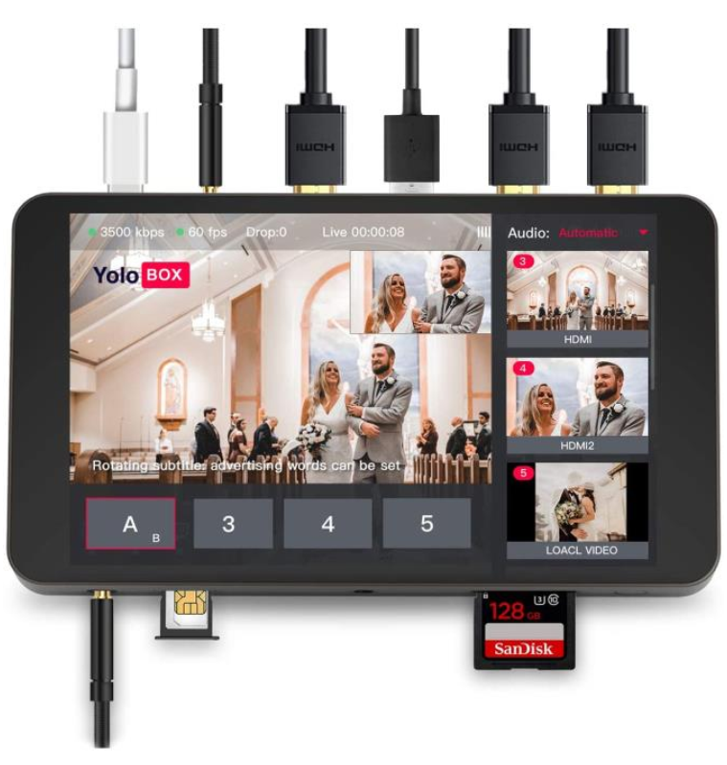

YoloLiv YoloBox |  |  |  | CÓDIGO | 2016385
 |  |  |  | FECHA REVISIÓN | 2021-02-11
 |  |  |  | ÁREA ESPECIALISTA: Soporte Tecnico

DESCRIPCIÓN SAP: YoloLiv YoloBox
ITEM | DATOS | UNIDAD | PEDIDO | OFRECIDO | COMENTARIO
1 | Empresa proveedora | … | (*)
2 | Fabricante | … | Yololiv
3 | Marca | … | Yololiv
4 | Modelo | … | Yolobox
5 | País de origen | … | Estados Unidos
6 | Norma de fabricación y ensayos | …
7 | Embalaje | … | CAJAS QUE NO EXCEDAN PESO DE 60 LIBRAS, PALETIZADO Y FLEJADO.
8 | Garantía | Año | 1 años en piezas y servicios
9 | Puertos |  | HDMI IN: Video input USB: Video input HDMI OUT: Video output Ethernet: Connect to Internet by Ethernet cable AUDIO IN: Link with microphone TYPE-C: Power connectorAUDIO OUT: Link with earphone for sound monitor SIM: Insert SIM Card to get into Internet HOTSHOE: Fix YoloBox with camera SD: Insert SIM Card for video storage
10 | Tamaño y Peso |  | Length：185mm Width：107mm Height：19.5mm Weight：480g
11 | Formato de decodificacion |  | Video Encoded Format：H.264 Audio Encoded Format：AAC (48k) Video Recorded format：MP4-Audio Input Format：32kHz, 44.1kHz, 48kHz, 16-bit Video Input Format：1080i/ 720p/ 1080p Video Recorded Resolution：Up to 1080p：60fps Live Broadcast Resolution：540P/720P/1080P
12 | Almacenamiento de Video |  | Storage Card Type：SD Card Storage Card Capacity：Expanded to 128G
13 | Conexión de Red |  | WiFi：2.4G/5G, Support 802.11a/b/g/n/ac 4G Network：LTE-FDD B2/4/5/7/12/13/17/25/26，LTE-TDD B41 SIM Card Size：Standard SIM Card
13 | Power |  | Power Interface：Type C, Quick Charge 3.0 Battery Capacity：3.7V/5700mAh
14 | Transmision |  | Network Protocol：RTMP
15 | Temperatura en ambiente de trabajo |  | Operating Temperature：-10℃-40℃ Storage Temperature：5℃-40℃




(*) A indicar por el oferente
(**) Timbrado en el material en alto o bajo relieve

 |  |  |  | Fecha de la oferta

 | Carlos Polonia |  |  | Nombre y firma del oferente
 | Coordinador Soporte Tecnico
COMENTARIOS:
1- Este material cumplirá con todas las indicaciones detalladas en la especificación técnica correspondiente. 2- En caso de haber una solicitud adicional por parte de La Distribuidora o que el Fabricante entienda deba entregar información complementaria, para la correcta evaluación de la propuesta, se deberá hacer por escrito y anexado a esta planilla de Datos Garantizados.

